Аркуш1
Артикул | НАИМЕНОВАНИЕ | Размер | Штрих код | КОЛ-ВО В УПАКОВКЕ | ЦЕНА за 1штуку | ЗАКАЗ | ИТОГО | Фото
Ф217-1 | Пижама итерлок | 52/80 | 4690382120210 | 3 шт | 360.00 |  | 0 | 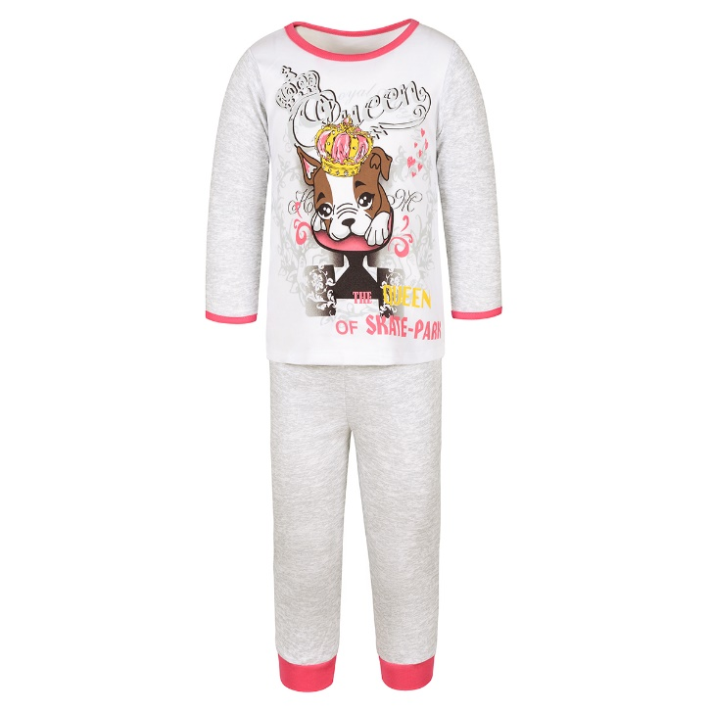
Ф217-1 | Пижама итерлок | 56/86 | 4690382120227 | 3 шт | 360.00 |  | 0
Ф217-1 | Пижама итерлок | 56/92 | 4690382120234 | 3 шт | 360.00 |  | 0
Ф217-1 | Пижама итерлок | 56/98 | 4690382120241 | 3 шт | 360.00 |  | 0
Ф217-1 | Пижама итерлок | 56/104 | 4690382120258 | 3 шт | 360.00 |  | 0
Ф217-1 | Пижама итерлок | 56/110 | 4690382120265 | 3 шт | 360.00 |  | 0
Ф217-2 | Пижама итерлок | 52/80 | 4690382119979 | 3 шт | 360.00 |  | 0 | 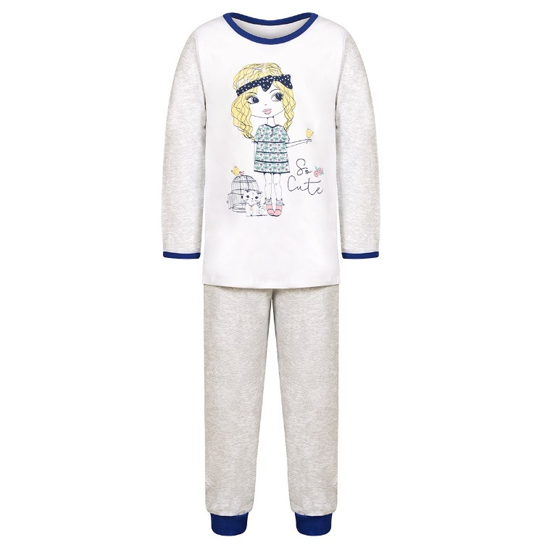
Ф217-2 | Пижама итерлок | 56/86 | 4690382119986 | 3 шт | 360.00 |  | 0
Ф217-2 | Пижама итерлок | 56/92 | 4690382119993 | 3 шт | 360.00 |  | 0
Ф217-2 | Пижама итерлок | 56/98 | 4690382120005 | 3 шт | 360.00 |  | 0
Ф217-2 | Пижама итерлок | 56/104 | 4690382120012 | 3 шт | 360.00 |  | 0
Ф217-2 | Пижама итерлок | 56/110 | 4690382120029 | 3 шт | 360.00 |  | 0
Ф217-3 | Пижама итерлок | 52/80 | 4690382120036 | 3 шт | 360.00 |  | 0 | 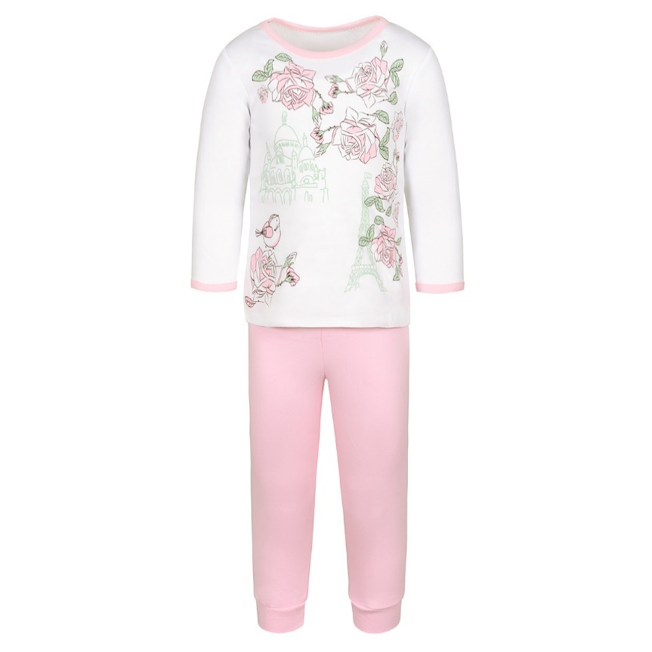
Ф217-3 | Пижама итерлок | 56/86 | 4690382120043 | 3 шт | 360.00 |  | 0
Ф217-3 | Пижама итерлок | 56/92 | 4690382120050 | 3 шт | 360.00 |  | 0
Ф217-3 | Пижама итерлок | 56/98 | 4690382120067 | 3 шт | 360.00 |  | 0
Ф217-3 | Пижама итерлок | 56/104 | 4690382120074 | 3 шт | 360.00 |  | 0
Ф217-3 | Пижама итерлок | 56/110 | 4690382120081 | 3 шт | 360.00 |  | 0
Ф217-4 | Пижама итерлок | 52/80 | 4690382120098 | 3 шт | 360.00 |  | 0 | 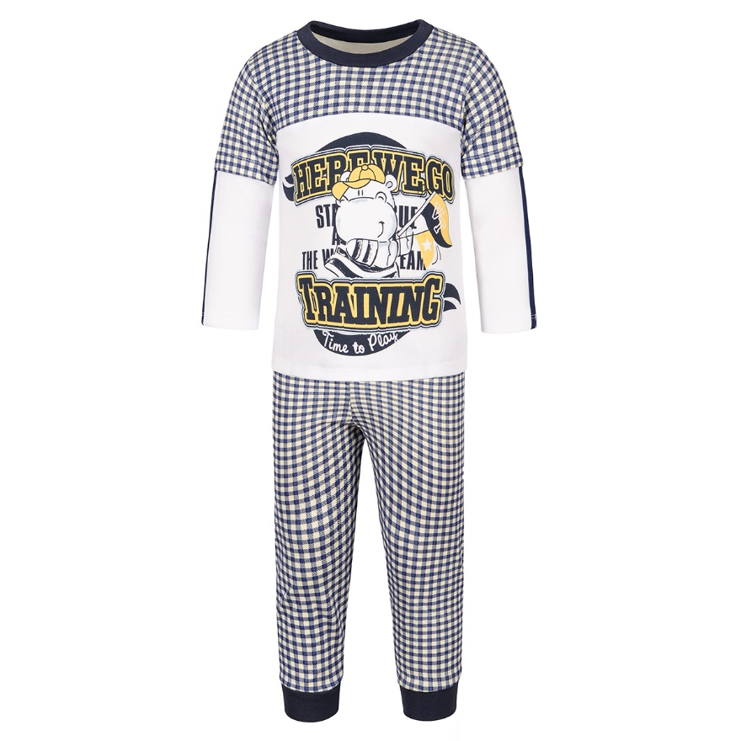
Ф217-4 | Пижама итерлок | 56/86 | 4690382120104 | 3 шт | 360.00 |  | 0
Ф217-4 | Пижама итерлок | 56/92 | 4690382120111 | 3 шт | 360.00 |  | 0
Ф217-4 | Пижама итерлок | 56/98 | 4690382120128 | 3 шт | 360.00 |  | 0
Ф217-4 | Пижама итерлок | 56/104 | 4690382120135 | 3 шт | 360.00 |  | 0
Ф217-4 | Пижама итерлок | 56/110 | 4690382120142 | 3 шт | 360.00 |  | 0
Ф217-5 | Пижама итерлок | 52/80 | 4690382120159 | 3 шт | 360.00 |  | 0 | 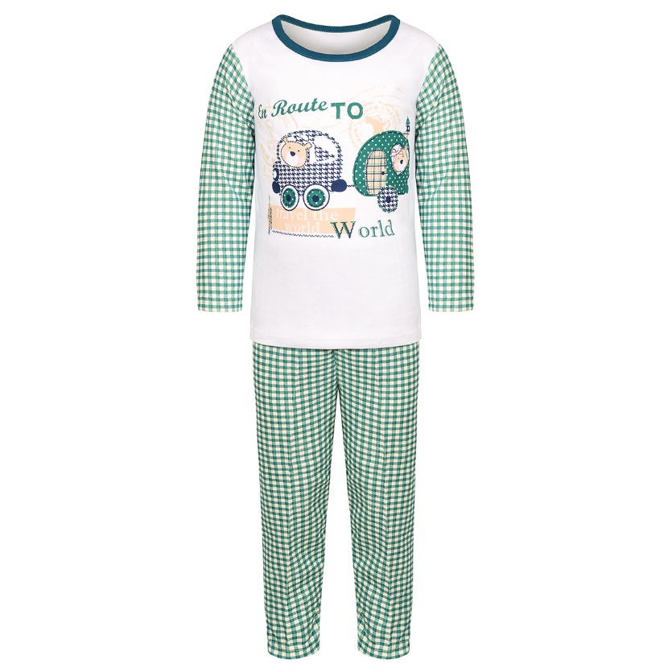
Ф217-5 | Пижама итерлок | 56/86 | 4690382120166 | 3 шт | 360.00 |  | 0
Ф217-5 | Пижама итерлок | 56/92 | 4690382120173 | 3 шт | 360.00 |  | 0
Ф217-5 | Пижама итерлок | 56/98 | 4690382120180 | 3 шт | 360.00 |  | 0
Ф217-5 | Пижама итерлок | 56/104 | 4690382120197 | 3 шт | 360.00 |  | 0
Ф217-5 | Пижама итерлок | 56/110 | 4690382120203 | 3 шт | 360.00 |  | 0
Ф217-6 | Пижама итерлок | 52/80 | 4690382120210 | 3 шт | 360.00 |  | 0 | 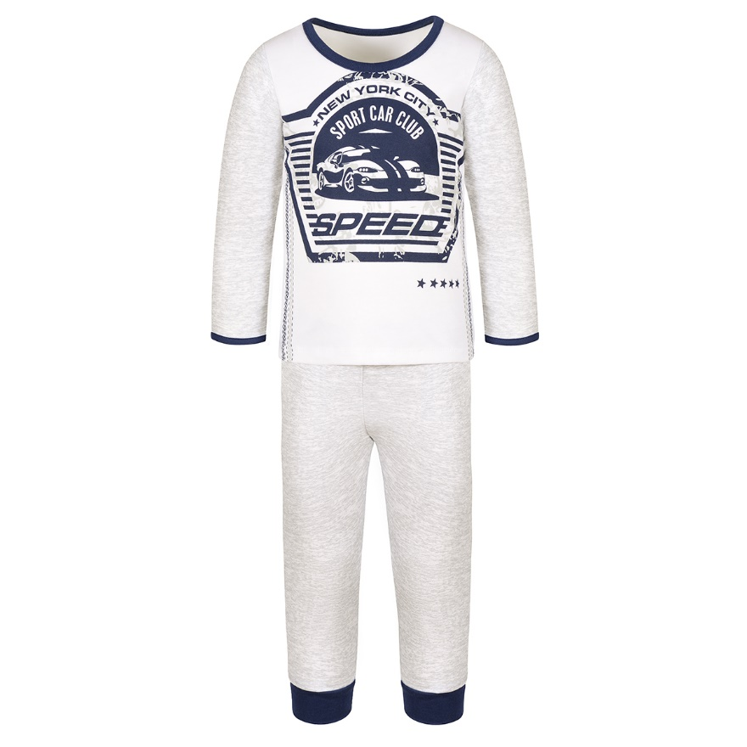
Ф217-6 | Пижама итерлок | 56/86 | 4690382120227 | 3 шт | 360.00 |  | 0
Ф217-6 | Пижама итерлок | 56/92 | 4690382120234 | 3 шт | 360.00 |  | 0
Ф217-6 | Пижама итерлок | 56/98 | 4690382120241 | 3 шт | 360.00 |  | 0
Ф217-6 | Пижама итерлок | 56/104 | 4690382120258 | 3 шт | 360.00 |  | 0
Ф217-6 | Пижама итерлок | 56/110 | 4690382120265 | 3 шт | 360.00 |  | 0
Итого |  |  |  |  |  |  | 0

